Výstupy ukázka CZ
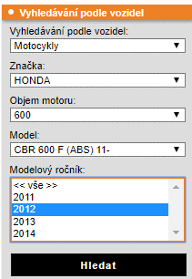
models_types (typy vozidel - pouze motocykly / čtyřkolky) | models_groups_goods (vazba mezi vazbou [skupina a produkt] a vozidly) | groups (kategorie zboží) | products (katalog produktů se všemi informacemi pro založení karty)
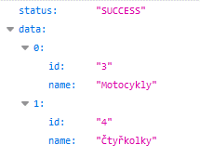
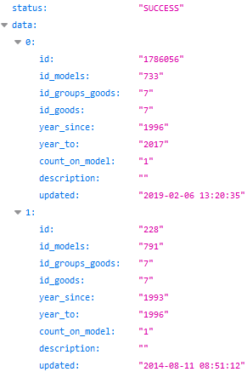
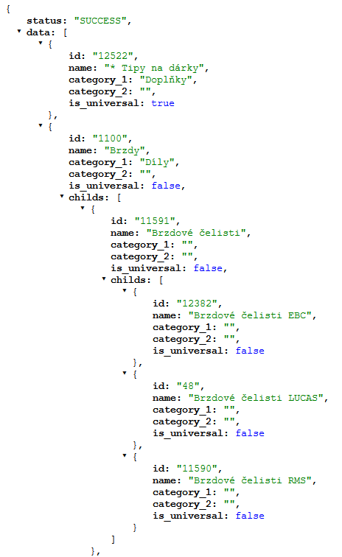
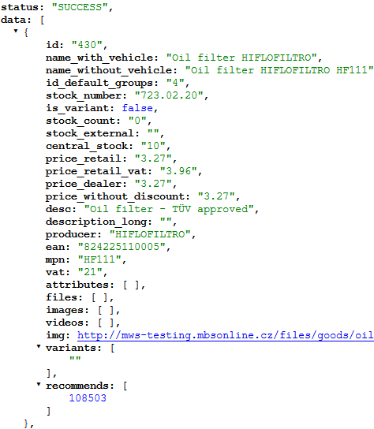

status: success = data úspěšně načtena
id: ID typu vozidla v DB
name: název vozidla spadající k ID
(v tomto případě máme v DB pouze motocykly / čtyřkolky)
(= data pro výběr motorky - 1. část roletky)

brands (databáze značek vozidel)
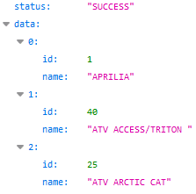

 | status: success = data úspěšně načtena
 | id: ID vazby
 | id_models: ID modelu vozidla
 | id_groups_goods: ID vazby mezi skupinami a produkty
 | id_goods: ID zboží (spíše pro info, hlavní je id_groups_goods)
 | year_since: díl kompatibilní od roku
 | year_to: díl kompatibilní do roku |  | status: success = data úspěšně načtena
status: success = data úspěšně načtena | count_on_model: počet ks produktu na 1 model | status: success = data úspěšně načtena | id: ID produktu (používá se ve všech tabulkách = hlavní klíč!)
id: ID značky vozidla | description: dodatečná poznámka k osazení (např. upřesnění modelu) | id: ID kategorie zboží | name_with_vehicle: název produktu pro zákazníka, když je vybraná motorka (za název doplnit název celé kompatibilní motorky vč. roku)
name: název značky vozidla spadající k ID | updated: datum a čas poslední aktualizace osazení produktu k motorce | is_universal: true = obsahuje univerzální produkty (např. oblečení, nářadí) => v detailu skupiny zobrazujte všechny produkty, i když má zákazník vybranou motorku | name_without_vehicle: název produktu pro zákazníka, když není vybraná motorka (navíc dealerský kód)
(= data pro výběr motorky - 2. část roletky) |  | childs: podřazené skupiny (= strom pro tvorbu struktury) | id_default_group: ID kategorie, do které produkt spadá (výchozí kategorie / primární)
 |  | category_1 a _2 = nadřazené kategorie pro MOC strom | stock_number: skladové číslo produktu (interní kód, nezobrazujeme MOC)
 |  | name: název kategorie zboží | is_variant: true / false (false = není variantou)
 |  |  | variants: ID produktů, které jsou dalšími variantami produktu (pokud jsou)
models (databáze modelů vozidel) | groups_goods (vazba mezi skupinami a produkty) | stock_count (dostupnostní feed stránkování 20k řádků) | stock_count: počet ks skladem Motopoint
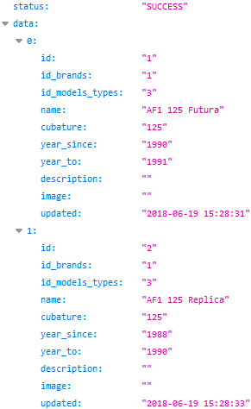
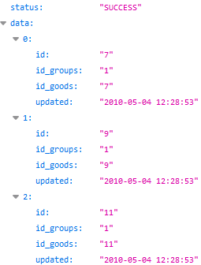
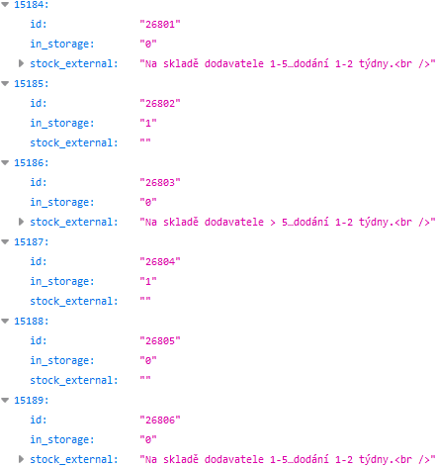
 |  |  | stock_external: Informace o dodací době dodavatelů Motopointu, pokud zboží není skladem v Motopointu
 |  |  | price_retail: MOC cena bez DPH
 |  |  | price_retail_vat: MOC cena s DPH
 |  |  | price_dealer: nákupní cena majitele e-shopu bez DPH
 |  |  | price_without_discount: cena bez DPH před akcí (pokud je zboží v akci, graficky zvýrazněte rozdíl ceny u produktu)
 |  |  | desc: popis produktu textový
 |  |  | description_long: dlouhý popis produktu v HTML formátu
 |  |  | producer: výrobce produktu
 |  |  | ean: EAN (čárový) kód produktu
 |  |  | mpn: MPN kód produktu (pro Google Nákupy)
 |  |  | vat: sazba DPH v %
 |  |  | attributes: obsahuje atributy a jejich hodnoty (pokud jsou)
 |  | id: ID produktu | files: obsahuje odkazy na soubory a jejich názvy (pokud jsou)
 | status: success = data úspěšně načtena | in_storage: počet ks skladem sklad Motopoint (zákazníkovi jen zobrazit je / není skladem) | videos: obsahuje klíč YouTube videa / videí (pokud je / jsou)
 | id: ID vazby | stock_external: Informace o dodací době dodavatelů Motopointu, pokud zboží není skladem v Motopointu (u části dodavatelů) | images: odkazuje na dodatečné obrázky produktu (musíte přidat vodoznak)
 | id_groups: ID skupiny |  | img: odkaz na hlavní obrázek produktu (musíte přidat vodoznak)
 | id_goods: ID produktu spadajícího do skupiny |  | recommends: ID produtků, které doporučujeme dokoupit k produktu
status: success = data úspěšně načtena | updated: datum a čas poslední změny
id: ID modelu
id_brands: ID značky vozidla
id_models_types: ID typu vozidla
name: název modelu
cubature: kubatura vozidla
year_since: model vozidla od roku
year_to: model vozidla do roku
description / image zatím nevyužíváme (neobsahuje data)
updated: datum a čas poslední aktualizace modelu v DB
(= data pro výběr motorky - zbytek roletky)

data vozidel použít do roletky v tomto pořadí:
(chytře vymyslet na co nejméně kliknutí - např. 1. krok nechat rozbalený výběr motocykly / čtyřkolky, zbytek polí rozbalovat automaticky)

